VL537
Photo | Articolo | Descrizione | Colore | 6M | 9M | 12M | 18M | 2A | 3A | 4A | 5A | 6A | TOTALE | Rt Price | TOT RT
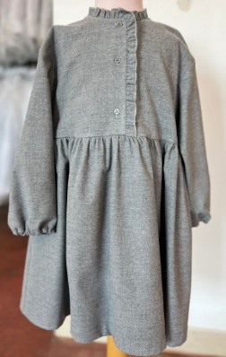 | A23VL537W3048 | Vestito M/Lunga | Grey | 2 | 6 | 5 | 10 | 17 | 18 | 12 | 15 | 16 | 101 | € 188.00 | € 18,988.00
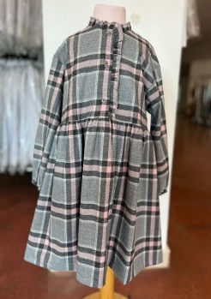 | A23VL537W3048 | Vestito M/Lunga | Grigio con quadri | 11 | 19 | 30 | 45 | 61 | 53 | 17 | 13 | 16 | 265 | € 188.00 | € 49,820.00
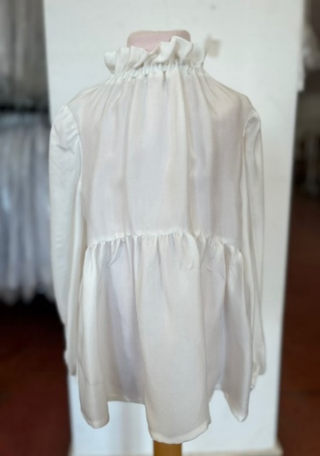 | A23CL226R0001 | Camicia M/lunga | Panna | 6 | 6 | 8 | 3 | 12 | 22 | 19 | 21 | 14 | 111 | € 112.00 | € 12,432.00
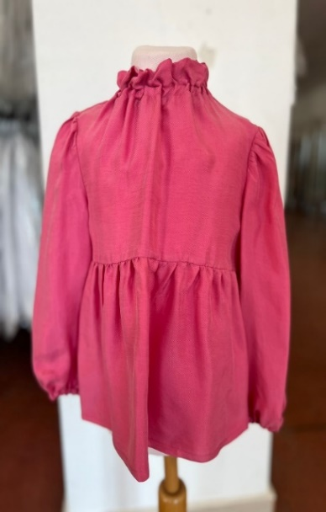 | A23CL226R0001 | Camicia M/lunga | Rose | 1 | 4 | 7 | 3 | 7 | 11 | 8 | 5 | 3 | 49 | € 112.00 | € 5,488.00
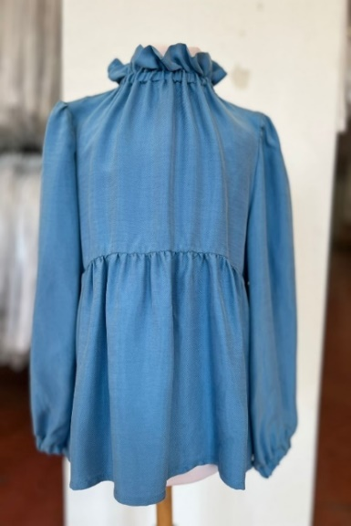 | A23CL226R0001 | Camicia M/lunga | Azzurro | 8 | 11 | 32 | 10 | 40 | 49 | 33 | 37 | 18 | 238 | € 112.00 | € 26,656.00
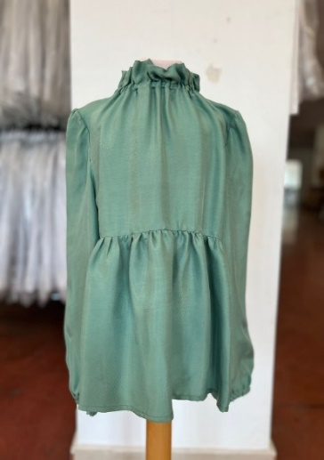 | A23CL226R0001 | Camicia M/lunga | Green | 6 | 6 | 9 | 4 | 7 | 7 | 8 | 5 | 2 | 54 | € 112.00 | € 6,048.00
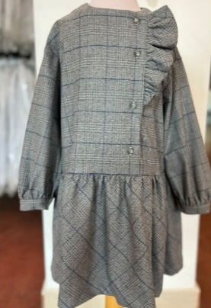 | A23VL530W3046 | Vestito M/Lunga | Grey | 1 | 1 | 1 | 1 | 2 |  |  |  |  | 6 | € 224.00 | € 1,344.00
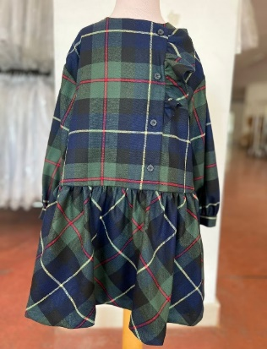 | A23VL530W3046 | Vestito M/Lunga | Scozzese | 4 | 7 | 17 | 7 | 22 | 28 | 21 | 12 | 4 | 122 | € 224.00 | € 27,328.00
 | A23VL530W3R46 | Vestito M/Lunga | Grey | 1 | 4 | 3 | 4 | 4 | 5 | 6 | 5 | 4 | 36 | € 224.00 | € 8,064.00
 | A23VL530W3R46 | Vestito M/Lunga | Scozzese | 1 | 0 | 0 | 0 | 4 | 4 | 5 | 5 | 1 | 20 | € 224.00 | € 4,480.00
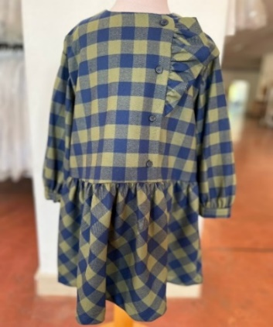 | A23VL530W3R46 | Vestito M/Lunga | Quadri | 0 | 0 | 9 | 6 | 12 | 15 | 2 | 2 | 0 | 46 | € 224.00 | € 10,304.00
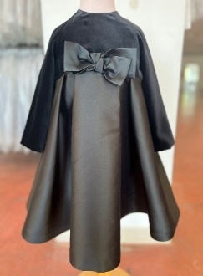 | A23VL545V0016 | Vestito M/Lunga | Black | 12 | 13 | 38 | 19 | 55 | 58 | 49 | 35 | 22 | 301 | € 336.00 | € 101,136.00
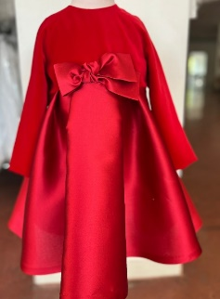 | A23VL545V0016 | Vestito M/Lunga | Red | 8 | 11 | 21 | 13 | 28 | 20 | 13 | 5 | 2 | 121 | € 336.00 | € 40,656.00
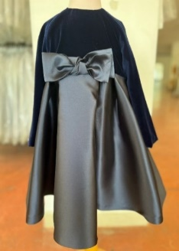 | A23VL545V0016 | Vestito M/Lunga | Blu | 3 | 6 | 13 | 4 | 14 | 18 | 8 | 5 | 0 | 71 | € 336.00 | € 23,856.00
 | A23VL545V0016 | Vestito M/Lunga | blu | 0 | 5 | 10 | 2 | 11 | 11 | 7 | 4 | 0 | 50 | € 336.00 | € 16,800.00
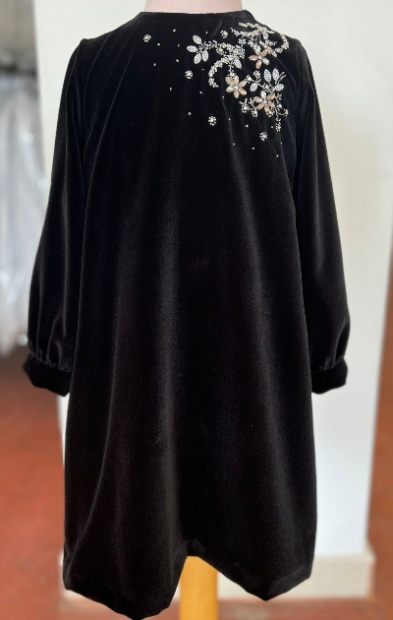 | A23VL550V0016 | Vestito M/Lunga | Black | 0 | 0 | 1 | 1 | 7 | 10 | 11 | 4 | 0 | 34 | € 305.00 | € 10,370.00
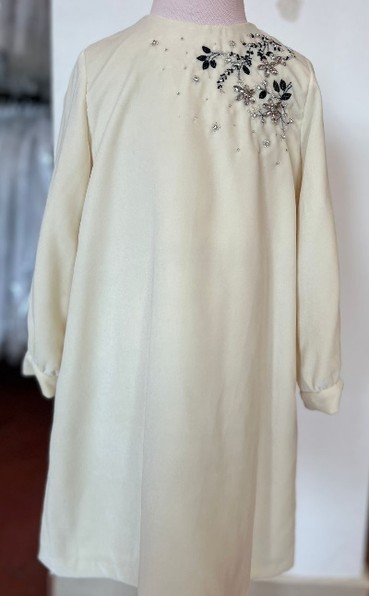 | A23VL550V0016 | Vestito M/Lunga | Panna | 0 | 0 | 2 | 0 | 6 | 5 | 7 | 0 | 0 | 20 | € 305.00 | € 6,100.00
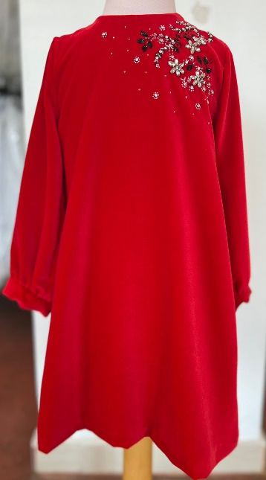 | A23VL550V0016 | Vestito M/Lunga | Red | 1 | 1 | 4 | 1 | 4 | 1 | 3 | 2 | 1 | 18 | € 305.00 | € 5,490.00
 | Articolo | Descrizione | Colore | 6M | 9M | 12M | 18M | 24M | 36M |  |  |  | TOTALE
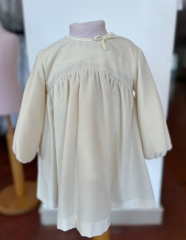 | A23VL563V0016 | Vestito M/Lunga | Panna | 8 | 14 | 19 | 17 | 13 | 15 |  |  |  | 86 | € 177.00 | € 15,222.00
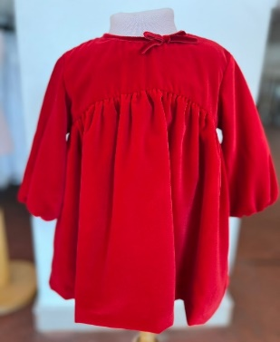 | A23VL563V0016 | Vestito M/Lunga | Red | 0 | 2 | 9 | 11 | 7 | 6 |  |  |  | 35 | € 177.00 | € 6,195.00

 |  |  |  |  |  |  |  |  |  |  |  |  | 1784 |  | € 396,777.00

